Лист1
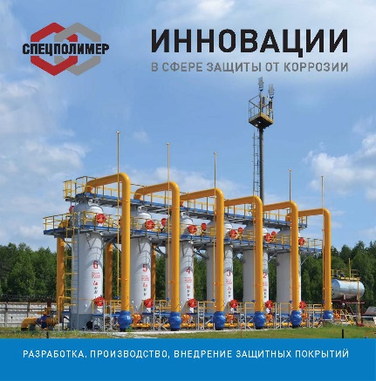
 |  |  |  |  |  | Области применения материалов
 |  |  |  |  |  | ! Изоляция объектов магистральных трубопроводов (линейных участков, соединительных деталей, запорной орматуры и т.д.) ! Защита промышленных конструкций и сооружений, технологического и емкостного оборудования от атмосферной коррозии ! Гидроизоляция и защита бетонных изделий и строительных сооружений ! Защита объектов транспортировки и хранения радиоактивных отходов ! Защита горно-шахтного оборудования от абразивного износа

Серия защитных материалов КАРБОФЛЕКС для наружной изоляции объектов магистральных
трубопроводов (соединительных деталей, технологического оборудования и т.д.) |  |  |  |  |  | скидка, % | ИТОГ
№ | Наименование | Описание материала | ЦЕНА с ндс, руб/кг. |  | Заказ, кг. |  | ЦЕНА с ндс, руб/кг. | сумма

1 | Карбофлекс | поликарбамидное покрытие | 720.00 |  |  |  | 720.00 | 0.00
2 | Карбофлекс картридж | поликарбамидное покрытие | 1,986.00 |  |  |  | 1986.00 | 0.00
3 | Карбофлекс РН | ремонтный состав | 1,808.00 |  |  |  | 1808.00 | 0.00

Серия защитных материалов СПЕЦИЗОЛ для наружной усиленной защиты
металлических и бетонных поверхностей
№ | Наименование | Описание материала | ЦЕНА с ндс, руб/кг. |  | Заказ, кг. |  | ЦЕНА с ндс, руб/кг. | сумма

1 | СпецИзол Стандарт | поликарбамидное покрытие | 800.00 |  |  |  | 800.00 | 0.00
2 | СпецИзол НГК | поликарбамидное покрытие | 800.00 |  |  |  | 800.00 | 0.00

Серия защитных материалов СПЕЦПРОТЕКТ для защитно-декоративного окрашивания
металлических и бетонных поверхностей
№ | Наименование | Описание материала | ЦЕНА с ндс, руб/кг. |  | Заказ, кг. |  | ЦЕНА с ндс, руб/кг. | сумма

1 | СпецПротект 006 | грунтовка полиуретановая | 651.40 |  |  |  | 651.40 | 0.00
2 | СпецПротект 007 | грунтовка полиуретановая | 670.80 |  |  |  | 670.80 | 0.00
3 | СпецПротект 008 | грунтовка эпоксидная | 774.10 |  |  |  | 774.10 | 0.00
4 | СпецПротект 011 | грунтовка эпоксидная | 669.00 |  |  |  | 669.00 | 0.00
5 | СпецПротект 109 | эмаль полиуретановая | 742.20 |  |  |  | 742.20 | 0.00
6 | СпецПротект 112 | эмаль полиуретановая | 669.00 |  |  |  | 669.00 | 0.00
7 | СпецПротект 110 | грунт-эмаль гибридная | 427.20 |  |  |  | 427.20 | 0.00
8 | СпецПротект 109 У | грунт-эмаль полиуретановая | 774.10 |  |  |  | 774.10 | 0.00

Серия огнезащитных материалов СПЕЦПРОТЕКТ ОЗМ для защиты
стальных несущих конструкций
№ | Наименование | Описание материала | ЦЕНА с ндс, руб/кг. |  | Заказ, кг. |  | ЦЕНА с ндс, руб/кг. | сумма

1 | СпецПротект ОЗМ-116 | огнезащитный материал | 554.00 |  |  |  | 554.00 | 0.00
2 | СпецПротект ОЗМ-117 | огнезащитный материал | 950.00 |  |  |  | 950.00 | 0.00
3 | СпецПротект ОЗМ-118 | огнезащитный материал | 950.00 |  |  |  | 950.00 | 0.00
4 | СпецПротект ОЗМ-1709 | огнезащитный материал | 1087.40 |  |  |  | 1087.40 | 0.00

Серия материалов СПЕЦПРОТЕКТ ДМ для дорожной разметки

№ | Наименование | Описание материала | ЦЕНА с ндс, руб/кг. |  | Заказ, кг. |  | ЦЕНА с ндс, руб/кг. | сумма

1 | СпецПротект ДМ-122 | дорожная разметка | 223.00 |  |  |  | 223.00 | 0.00

 |  |  |  | Размер скидки зависит от количества. Уточняйте у наших специалистов.

